Hoja1
2023-07-03 13:08:04

LA PAZ 28 - HAEDO 4460-2005
BUENOS AIRES luquearti@gmail.com
____________________________________________________________________________________
" RUEDAS ”
“Rueda de Goma c/ cuerpo de Hº Zinc. c/Base y MUNICION”
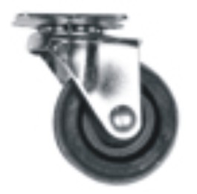
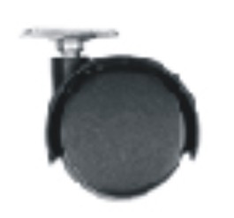

COD. | DESCRIPCION | PRECIO
RUEI-10 | RUEDA 25 c/Base y Municion | 191.95
RUEI-13 | RUEDA 30 c/Base y Municion | 212.87
RUEI-14 | RUEDA 40 c/Base y Municion | 274.52
RUEI-15 | RUEDA 50 c/Base y Municion | 411.78
RUEI-16 | RUEDA 76 c/Base y Municion | 823.54
RUEI-17 | RUEDA 101 c/Base y Municion | 988.68
RUEI-40 | RUEDA DOBLE 40 c/Base de Hº Zinc. | 165.15
RUEI-41 | RUEDA DOBLE 50 c/Base de Hº Zinc | 199.45
RUEI-45 | RUEDA DOBLE 40 c/Rosca de 1/4 | 185.52
RUEI-46 | RUEDA DOBLE 50 c/Rosca de 1/4 | 219.82
RUEI-47 | RUEDA DOBLE 40 c/Rosca de 5/16 | 185.52
RUEI-48 | RUEDA DOBLE 50 c/Rosca de 5/16 | 219.82

ENVASE: CAJA con 4 unidades

T

